상품제안서
송월 도킹 보조배터리 5000mAh 세트 (엑스34 or 스퀘어34 고리 타올 1매 + 도킹보조배터리 1개) | 상품코드: F30003

 |  |  |  |  |  |  | 02-412-0044 | www.easy1.co.kr
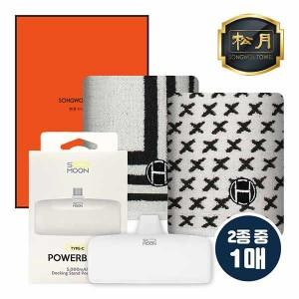

【상세/제작정보】 | ※50세트 이상 : 나염, 배터리 UV 칼라 전사인쇄 인쇄 무료 / 100세트 이상 : 20글자 이내 자수인쇄 세트 장당 단가 적용(20글자 이상, 로고 / 최소 구매 수량 미만 주문 = 별도 문의) 입수량 : 70&nbsp; 인쇄관련 문의 주세요

【인쇄/포장옵션】 | 실크, 자수, 풀칼라 / 포장지포장

【공급단가】 | 수량 | 50~ | 100~ | 500~ | 1,000~ | 2,000~
*VAT별도 | 단가 | 11,820원 | 11,630원 | 11,350원 | 11,060원 | 10,870원

【상품 URL】 | https://easy1.co.kr:443/src/goods_detail.php?gdno=30003

